２６回
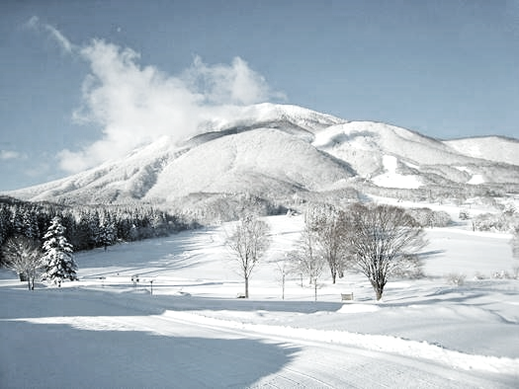
第26回
主催：（一財）東京都スキー連盟

クロスカントリークラシカル競技会

ｉｎ黒姫

2020年12月30日 10:00スタート
会場：黒姫高原クロスカントリースキーコース（童話の森スノーウェーブ）

【大会開催要領】
１ 参加者受付 2020年12月29日 13:00～16:00 または
2020年12月30日 7:30～ 9:00 （童話の森ギャラリー前を予定）
2 競 技 開 始 2020年12月30日 10:00 スタート
3 本 部 決定次第、東京都スキー連盟のホームページへ掲載いたします 。
4 競 技 方 法 クラシカル走法
この大会に定めた事項以外はＳＡＪ競技規則最新版による。
5 表 彰 各組3位まで賞状を授与。
6 参 加 資 格 全国のクロスカントリースキー愛好者
7 参 加 料 一般\5,500 高校生\3,500 中学生\3,500 小学生\2,000
8 そ の 他 各自の責任において傷害保険に加入の上、ご参加ください。

【申込方法】 「参加申込書」（コピー可）に記入のうえ、参加料を添えて現金書留で郵送又は直接持参してお申込み
ください。 なお、インターネットによるお申し込みもできます。
東京都スキー連盟ＨＰ URL https://www.ski-tokyo.jp/sat_infomation/ 上に「デジエントリー」の ボタンが ありますので、こちらから入り「デジエントリー」に登録したうえで、エントリーしてください。
決済方法として、コンビニ決済、ペイジー決済が利用可能です。
【申 込 先 】 〒102-0093 東京都千代田区平河町１－４－１５ 平河町小池ビル２F 東京都スキー連盟
第26回クロスカントリークラシカル競技会in黒姫 大会事務局宛 ℡03-3262-2491（代）
※受付票及び案内状の発送は致しませんので、ご了承ください。
【 宿 泊 】 宿泊希望の参加者は、信濃町観光案内所℡ 026-255-3226までお早めにお問い合わせください。
【 そ の 他 】 本申込書に関する個人情報は、都連行事以外には使用いたしません。

申込みは 都連窓口 11月4日(水)～12月4日(金)午後３時 デジエントリー11月４日(水)～11月27日(金)まで
✂
 |  |  |  | このページをコピーしてそのまま申込書として使ってください |  |  |  |  |  |  |  |  |  |  |  | （ | ↓ | きりとり | ）

第26回クロスカントリークラシカル競技会in黒姫 参加申込書

 |  |  |  |  |  |  | ※参加する組別記号を○で囲み、参加料の欄に記号と参加料を記入ください。
フリガナ |  |  |  |  |  |  |  |  |  |  | 性別 |  | 距離 | 組 別 |  |  |  |  | 記号
氏 名 |  |  |  |  |  |  |  |  |  |  |  |  | 10km | 男子 | 高校生の部 |  |  |  | Ａ | A | 3,500
 |  |  |  |  |  |  |  |  |  |  |  |  |  |  | 一般の部（大学生を含む) |  |  |  | Ｂ | B | 5,500
 |  |  |  |  |  |  |  |  |  |  |  |  |  |  | 40歳以上の部（1981/1/1以前生） |  |  |  | Ｃ | C | 5,500
生年月日 |  | 西暦 |  |  |  | 年 |  |  | 月 | 日 |  | 生 | 5km | 男子 | 中学生の部 |  |  |  | Ｄ | D | 3,500
 |  |  | （学年： 年生） |  |  |  |  | （年齢 |  | 歳） |  |  |  |  | 55歳以上の部（1966/1/1以前生） |  |  |  | Ｅ | E | 5,500
住 所 |  | 〒 |  |  |  |  |  |  |  |  |  |  |  | 女子 | 中学生の部 |  |  |  | Ｆ | F | 3,500
 |  |  |  |  |  |  |  |  |  |  |  |  |  |  | 高校生の部 |  |  |  | Ｇ | G | 3,500
 |  |  |  |  |  |  |  |  |  |  |  |  |  |  | 一般の部（大学生を含む) |  |  |  | Ｈ | H | 5,500
 |  |  |  |  |  |  |  |  |  |  |  |  |  |  | 55歳以上の部（1966/1/1以前生） |  |  |  | Ｉ | I | 5,500
 | 電話 |  |  | ー |  |  |  |  | ー |  |  |  | 3km | 男子 | 65歳以上の部（1956/1/1以前生） |  |  |  | Ｊ | J | 5,500
学 校 |  |  |  |  |  |  |  |  |  |  |  |  |  | 女子 | 65歳以上の部（1956/1/1以前生） |  |  |  | Ｋ | K | 5,500
勤務先 |  |  |  |  |  |  |  |  |  |  |  |  |  | 男子 | 小学生の部（5年生以上) |  |  |  | Ｌ | L | 2,000
所 属 |  |  |  |  |  |  |  |  |  |  |  |  |  | 女子 | 小学生の部（5年生以上) |  |  |  | Ｍ | M | 2,000
参加料 | 記号 |  |  |  | #N/A |  |  |  |  |  |  |  |  | 男子 | 小学生の部（4年生以下) |  |  |  | Ｎ | N | 2,000
 |  |  |  |  |  |  |  |  |  |  |  |  |  | 女子 | 小学生の部（4年生以下) |  |  |  | Ｏ | O | 2,000
＊ 駐車場への駐車を希望する時は、駐車希望に○をつけ、 |  |  |  |  |  |  |  |  |  |  |  |  | 参加料 | 一 般 \5,500 高校生 \3,500 中学生 \3,500 小学生 \2,000 ※大会当日の参加申込みは受付しておりません。
車種（マイクロバス/普通/軽など）・台数を記入願います。
駐車希望 車種 |  |  |  |  |  |  |  |  | / | 台

※駐車場は限りがございます。宿の送迎・相乗りをお願い致します。
※積雪状況等の事情により「大会中止」の場合は、4日前に決定し、ＨＰで告知します。参加費は、諸経費を差し引いて返金します。

